Rapor Sayfası
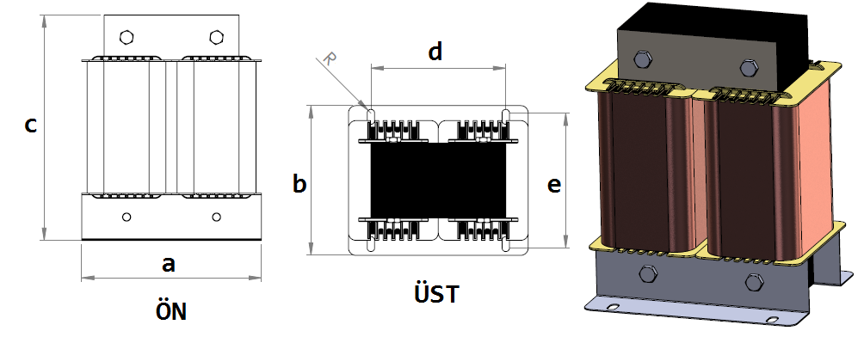
Trafo Tipi : | Harmonik Trafosu Hesap Ozeti |  |  |  |  |  |  | Tarih : |  |  | 2021-05-27
Değerler
Güç : | 4746.6 VA |  |  |  |  | Primer Agirlik(Al) : | 4.865 kg | Karkas Ölçüleri : |  | 40.0 x 60.0 x 114.0
Sac kk : | 3.66 |  |  |  |  | Sekonder Agirlik(Al): |  | Trafo Ölçüleri : |  | 0.0 x 0.0 x 0.0 x 0.0 x 0.0
Sac © | 0.35 mm |  |  |  |  | Primer Agirlik(Cu) : | 0.0 kg | Klemens & Ayak : |  | TRV4M / 25.0 / 18.0 - 84 Kose
Gauss : | 10500.0 |  |  |  |  | Sekonder Agirlik(Cu) : |  | Sac Agirlik : |  | 14.052 kg(EI Sac)
Frekans : | 50.0 Hz |  |  |  |  | Toplam Agirlik : | Al:4.865 // Cu:0.0kg

Primer |  |  |  |  |  |  |  |  | Hesap Değerleri
 |  |  |  |  |  | 175.8 V ( 175.8V ) |  |  | Boşluk | -13.21
1 NOLU KADEME: |  |  |  |  |  |  |  |  | Endüktans(mH) | 62.2
Tel : | Al |  |  |  |  |  |  |  | Akım | 9
Cap : | 3.4 |  |  |  |  |  |  |  | Ap Sac | 0
Kesit : | 9.0792027689 |  |  |  |  |  |  |  | Ap | 1560.378
Akim : | 13.164844015 |  |  |  |  |  |  |  | MPL | 46.8
Kat : | 9 |  |  |  |  |  |  |  | Karkas Oto | 24
Uzunluk : | 85.061328 |  |  |  |  |  |  |  | Karkas Man | 25.22
 |  | -- Teller -- |  |  |  |  |  |  | Sp1 | 314.243
Yuv. Tel : | 3.4 |  |  |  |  | 259 sp |  |  | Lg(Cm) | 0.362
Ytel Agr : | 1.6218069939 |  |  |  |  |  |  |  | f | 1.476
Kare Tel : |  |  |  |  |  |  |  |  | Sp | 258.633
Ktel Agr : |  |  |  |  |  |  |  |  | Lg(Cm)_Mpl | 0.36
Folyo : |  |  |  |  |  |  |  |  | f_mpl | 1.476
Folyo Agr : |  |  |  |  |  |  |  |  | Sp_mpl | 224.837
Kapton : |  |  |  |  |  |  |  |  | Lg(Cm)_man | 0.25
 |  |  |  |  |  |  |  |  | f_man | 1.348
 |  |  |  |  |  |  |  |  | Sp_man | 236.931

 | IZOLASYON DEGERLERI
 | Primer Kademe |  |  |  | Tur | Ekran
 | Yok |  |  |  | Yok | Yok
 | VA Kademe |  |  |  | Tur | Ekstra
 | Yok |  |  |  | Yok | Yok
 | Primer-Sekonder |  |  |  | Tur
 | Yok |  |  |  | Yok
 | NÜVE ÖLÇÜLERİ (mm)
 | a | b | c | d | e | f
 | 240.0 mm | 101.0 mm | 218.0 mm
 | TRAFO ÖLÇÜLERİ (mm)
 | a | b | c | d | e | f
 | 0.0 mm | 0.0 mm | 0.0 mm | 0.0 mm | 0.0 mm | 0.0 mm

